2020_11_data
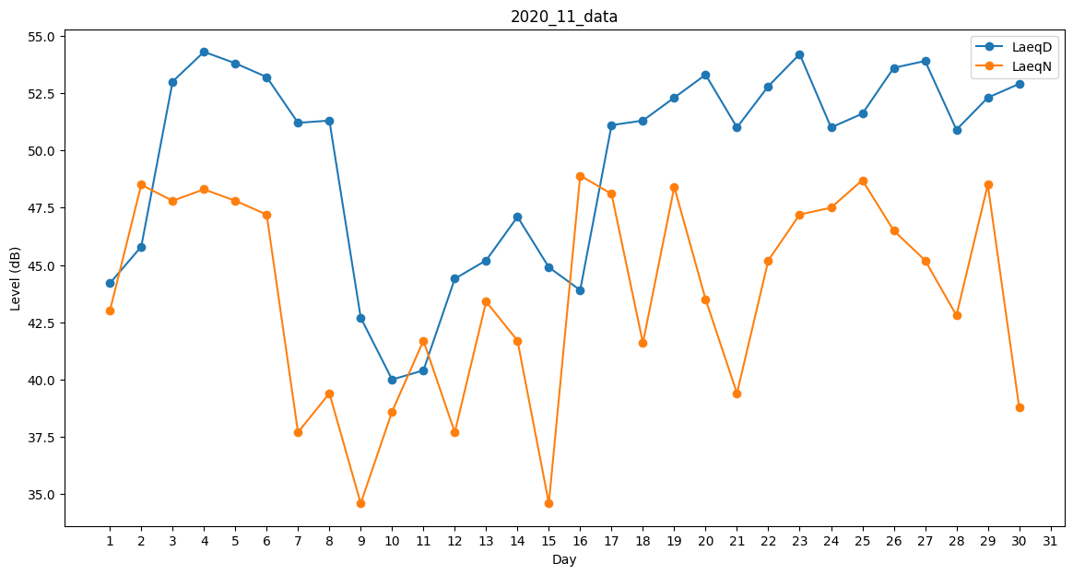
Day | LaeqD | LaeqN
1 | 44.2 | 43
2 | 45.8 | 48.5
3 | 53 | 47.8
4 | 54.3 | 48.3
5 | 53.8 | 47.8
6 | 53.2 | 47.2
7 | 51.2 | 37.7
8 | 51.3 | 39.4
9 | 42.7 | 34.6
10 | 40 | 38.6
11 | 40.4 | 41.7
12 | 44.4 | 37.7
13 | 45.2 | 43.4
14 | 47.1 | 41.7
15 | 44.9 | 34.6
16 | 43.9 | 48.9
17 | 51.1 | 48.1
18 | 51.3 | 41.6
19 | 52.3 | 48.4
20 | 53.3 | 43.5
21 | 51 | 39.4
22 | 52.8 | 45.2
23 | 54.2 | 47.2
24 | 51 | 47.5
25 | 51.6 | 48.7
26 | 53.6 | 46.5
27 | 53.9 | 45.2
28 | 50.9 | 42.8
29 | 52.3 | 48.5
30 | 52.9 | 38.8

